2
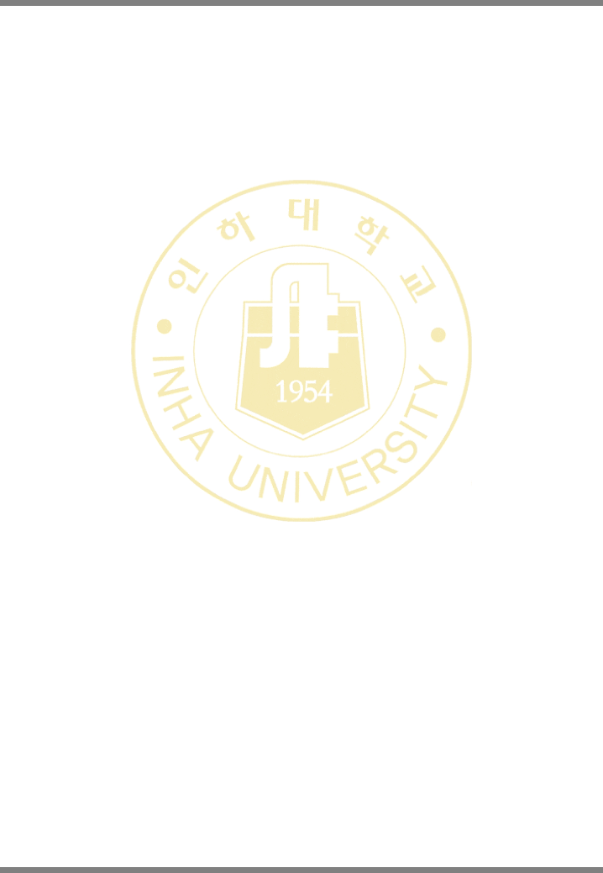
3 | 강의주제 | 2. Introduction to C Programming: Input/Output and Operators
 | 강의내용
 | 시험및과제
4 | 강의주제 | 3. Introduction to Classes, Objects and Strings
 | 강의내용
 | 시험및과제
5 | 강의주제 | 3. Introduction to Classes, Objects and Strings
 | 강의내용
 | 시험및과제
6 | 강의주제 | 4. Control Statements: Part 1
 | 강의내용
 | 시험및과제
7 | 강의주제 | 5. Control Statements: Part 2
 | 강의내용
 | 시험및과제
8 | 강의주제 | 중간고사
 | 강의내용
 | 시험및과제
9 | 강의주제 | 6. Functions and an Introduction to Recursion
 | 강의내용
 | 시험및과제
10 | 강의주제 | 6. Functions and an Introduction to Recursion
 | 강의내용
 | 시험및과제
11 | 강의주제 | 7. Class Templates array and vector; Catching Exceptions
 | 강의내용
 | 시험및과제
12 | 강의주제 | 7. Class Templates array and vector; Catching Exceptions
 | 강의내용
 | 시험및과제
13 | 강의주제 | 8. Pointers
 | 강의내용
 | 시험및과제
14 | 강의주제 | 8. Pointers
 | 강의내용
 | 시험및과제

2/3

